Översikt
Projektspårare

Använd den här mallen för att registrera viktig projektinformation, till exempel viktiga milstolpar och specifika uppgifter. | TIDSLINJEMALLAR av Vertex42.com https://www.vertex42.com/ExcelTemplates/timeline.html

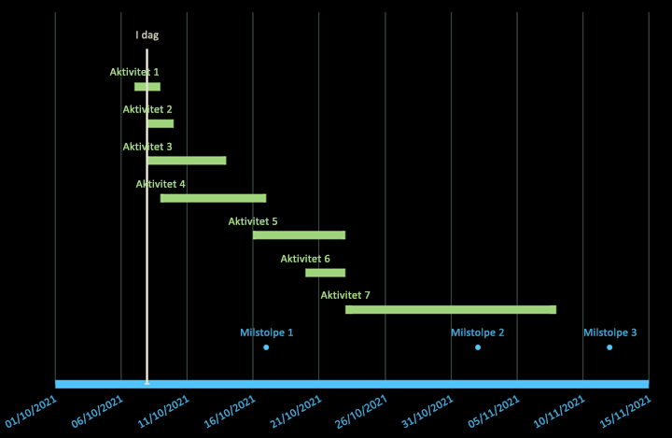
 | • Infoga och ta bort hela rader när du redigerar datatabellerna
 | • Undvik att lämna etikettkolumnen tom
 | • Formatera enskilda dataetiketter eller markörer för att markera specifika händelser

